Base Datos
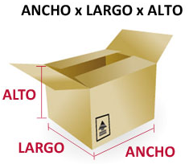
Base de Datos Cajas |  |  |  |  |  |  | Base de Datos Vehículos
 | Dimensiones en cm |  |  |  |  |  |  | Vol. M3
Código Cajas | Alto | Largo | Ancho | Piezas/Caja | Peso/Pieza/Kg | Fac/Seg | Vehículo | Máximo | Tipo | Empresa | Clasificación
1 | 108 | 85 | 110 | 10 | 1.5 | 5% | TURBO-NPR | 1 | Aislados o Furgonados | SERVIENTREGA | Rígido
2 | 130 | 95 | 100 | 10 | 2.8 | 8% | TURBO-NPR | 2 | Refrigerados | SERVIENTREGA | Rígido
3 | 85 | 65 | 62 | 20 | 3.4 | 7% | TURBO-NPR | 3 | Secos | SERVIENTREGA | Rígido
4 | 130 | 85 | 75 | 28 | 1.5 | 11% | SENCILLO | 4 | Aislados o Furgonados | TCC | Rígido
5 | 110 | 100 | 130 | 14 | 2.0 | 6% | SENCILLO | 5 | Refrigerados | TCC | Rígido
6 | 102 | 98 | 95 | 9 | 6.4 | 3% | SENCILLO | 6 | Secos | TCC | Rígido
7 | 145 | 75 | 80 | 25 | 4.3 | 4% | SENCILLO | 7 | Aislados o Furgonados | TCC | Rígido
8 | 138 | 90 | 75 | 30 | 7.5 | 5% | DOBLETROQUE | 8 | Refrigerados | UPS | Rígido
9 | 128 | 86 | 80 | 14 | 3.2 | 7% | DOBLETROQUE | 9 | Secos | UPS | Rígido
10 | 105 | 75 | 70 | 55 | 0.6 | 8% | DOBLETROQUE | 10 | Aislados o Furgonados | UPS | Rígido
11 | 145 | 113 | 98 | 40 | 1.2 | 12% | DOBLETROQUE | 11 | Refrigerados | UPS | Rígido
12 | 113 | 85 | 75 | 44 | 0.8 | 3% | DOBLETROQUE | 12 | Secos | UPS | Rígido
 |  |  |  |  |  |  | CUATROMANOS | 13 | Aislados o Furgonados | BOTERO SOTO | Rígido
 |  |  |  |  |  |  | CUATROMANOS | 14 | Refrigerados | BOTERO SOTO | Rígido
 |  |  |  |  |  |  | CUATROMANOS | 15 | Secos | BOTERO SOTO | Rígido
 |  |  |  |  |  |  | CUATROMANOS | 16 | Aislados o Furgonados | BOTERO SOTO | Rígido
 |  |  |  |  |  |  | CUATROMANOS | 17 | Refrigerados | BOTERO SOTO | Rígido
 |  |  |  |  |  |  | CUATROMANOS | 18 | Secos | BOTERO SOTO | Rígido
 |  |  |  |  |  |  | CUATROMANOS | 19 | Aislados o Furgonados | BOTERO SOTO | Rígido
 |  |  |  |  |  |  | CUATROMANOS | 20 | Refrigerados | BOTERO SOTO | Rígido
 |  |  |  |  |  |  | CONTENEDOR 20' | 21 | Secos | MOTO TRANSPORTAR | Articulado
 |  |  |  |  |  |  | CONTENEDOR 20' | 22 | Aislados o Furgonados | MOTO TRANSPORTAR | Articulado
 |  |  |  |  |  |  | CONTENEDOR 20' | 23 | Refrigerados | MOTO TRANSPORTAR | Articulado
 |  |  |  |  |  |  | CONTENEDOR 20' | 24 | Secos | MOTO TRANSPORTAR | Articulado | 21
 |  |  |  |  |  |  | CONTENEDOR 20' | 25 | Aislados o Furgonados | MOTO TRANSPORTAR | Articulado | 26
 |  |  |  |  |  |  | CONTENEDOR 20' | 26 | Refrigerados | MOTO TRANSPORTAR | Articulado | 81%
 |  |  |  |  |  |  | CONTENEDOR 40' HC | 27 | Secos | MAGNUM | Articulado
 |  |  |  |  |  |  | CONTENEDOR 40' HC | 28 | Aislados o Furgonados | MAGNUM | Articulado
 |  |  |  |  |  |  | CONTENEDOR 40' HC | 29 | Refrigerados | MAGNUM | Articulado
 |  |  |  |  |  |  | CONTENEDOR 40' HC | 30 | Secos | MAGNUM | Articulado

Base Imagenes
Base de Imágenes

IDENTIFICACION | ID / FOTO | IMAG
TURBO-NPR | 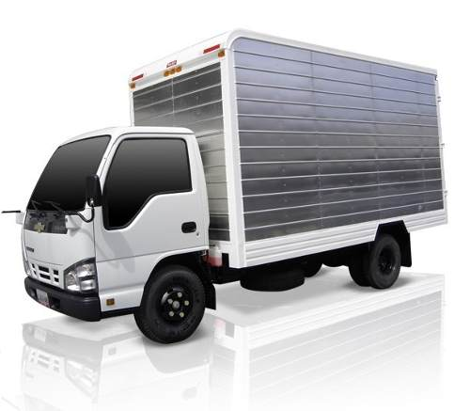 1 | IMAG1
SENCILLO | 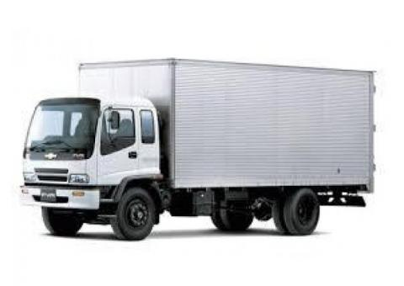 2 | IMAG2
DOBLETROQUE | 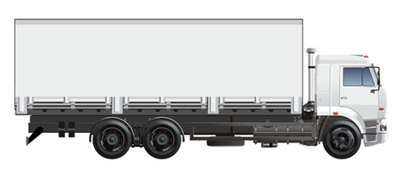 3 | IMAG3
CUATROMANOS | 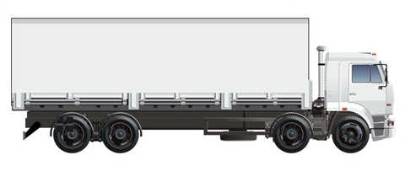 4 | IMAG4
CONTENEDOR 20' | 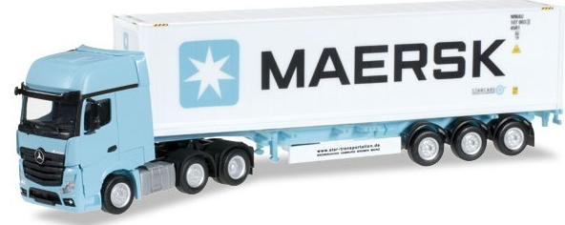 5 | IMAG5
CONTENEDOR 40' HC | 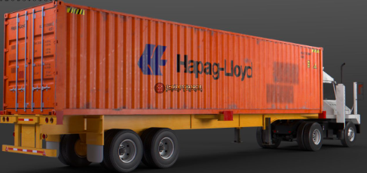 6 | IMAG6

